20260428_유스케이스 다이어그램
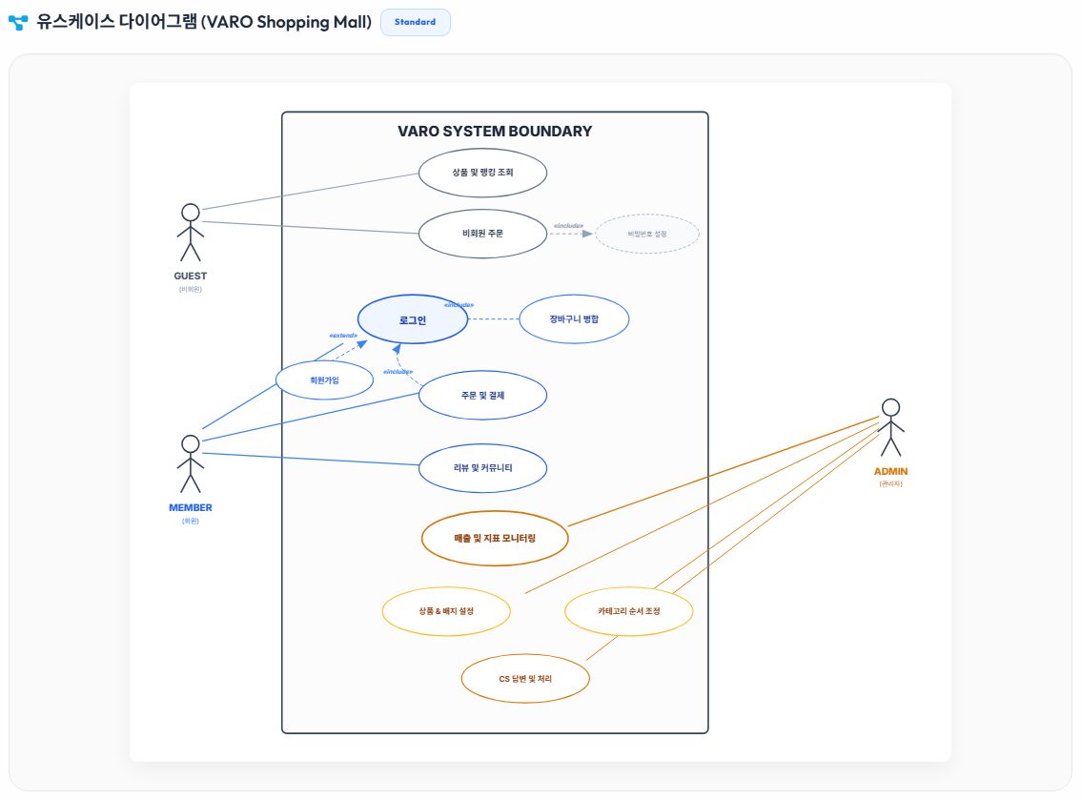
● 유스케이스 다이어그램

